Gráficos Q2016
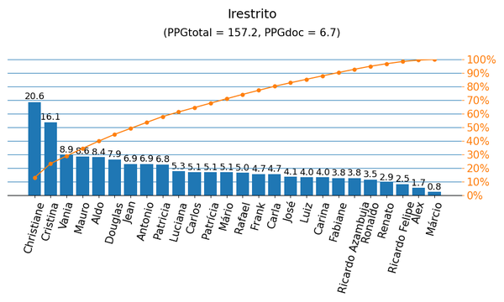
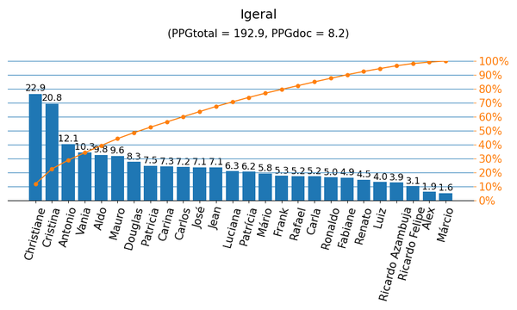

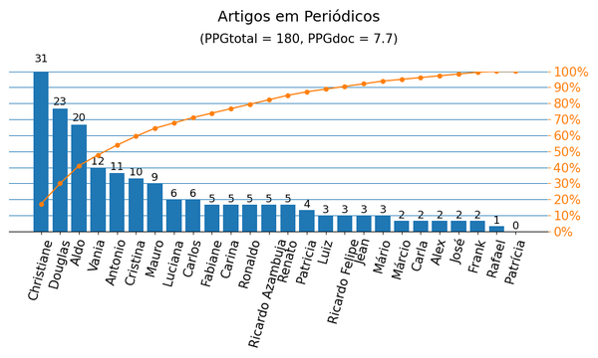
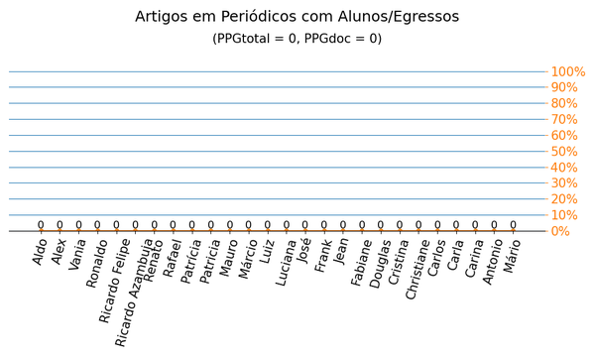

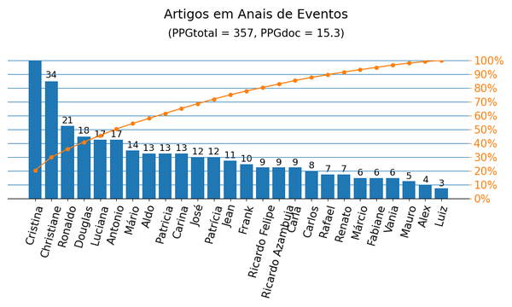
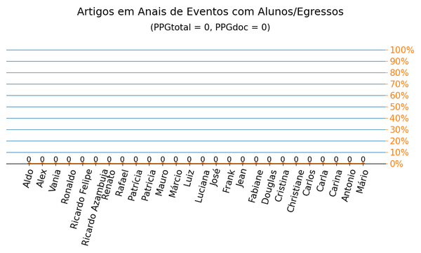

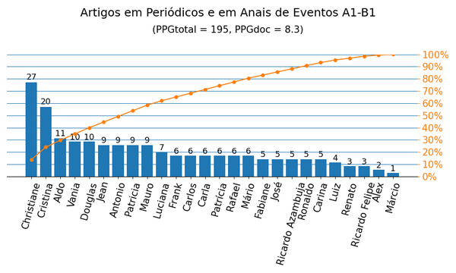
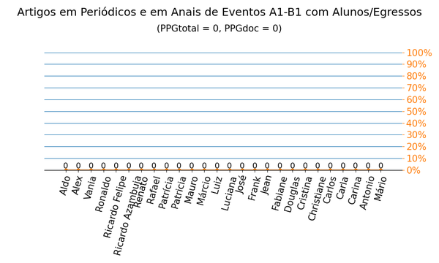

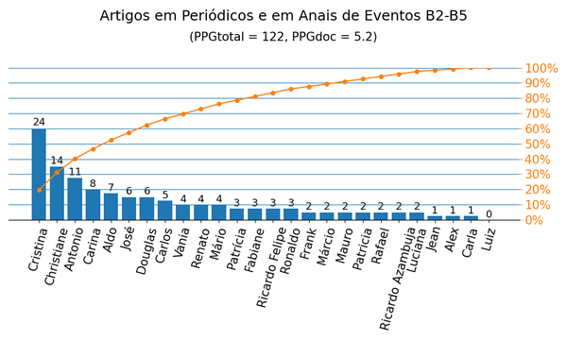


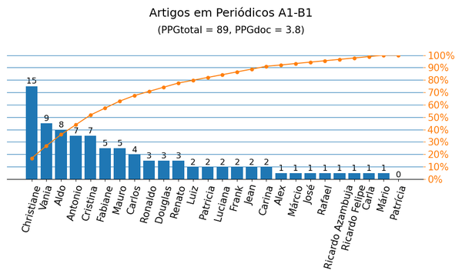
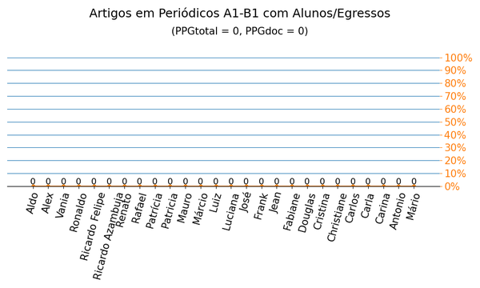

Gráficos Q2019
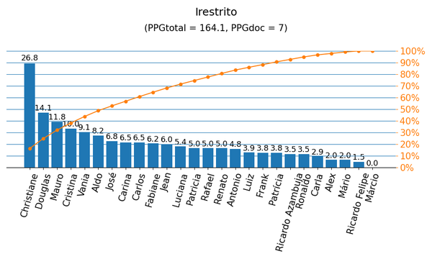
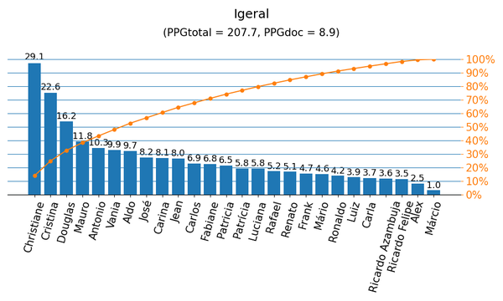

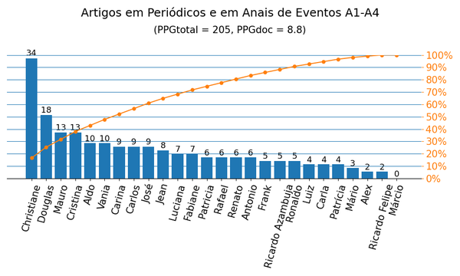
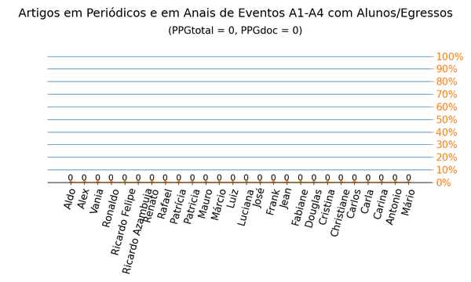

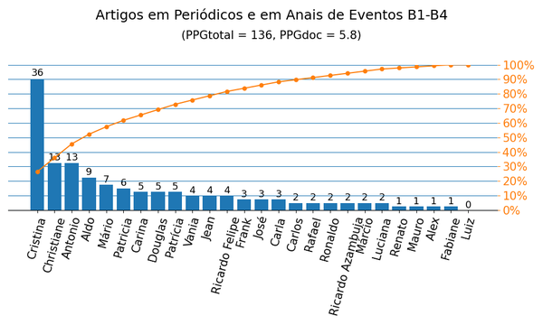


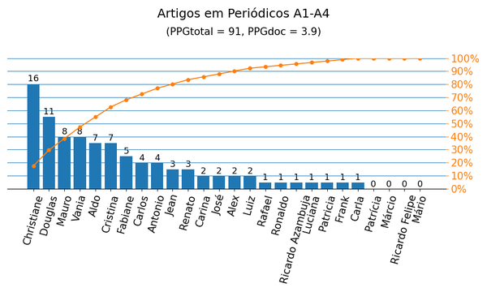
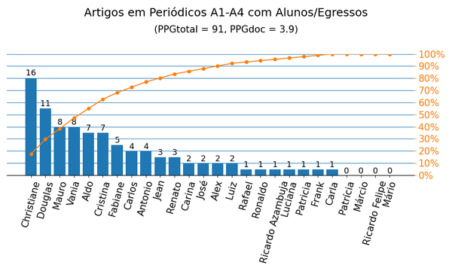

Anais|PPG
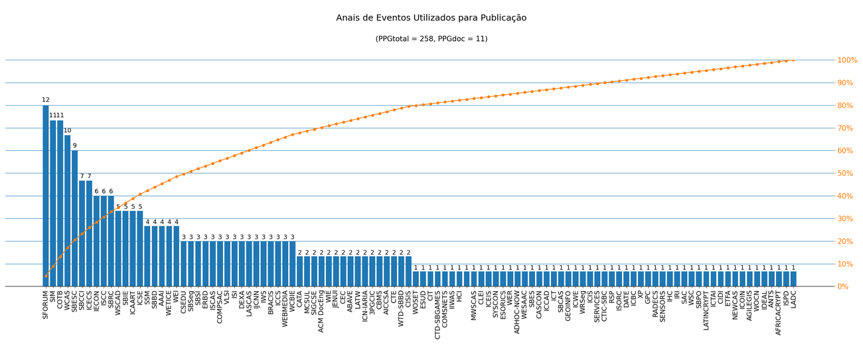
Nome de Publicação | Sigla | Qualis CC 2016 | Qualis 2019 | Quantidade | Porcentagem
SYMPOSIUM ON INTEGRATED CIRCUITS AND SYSTEMS DESIGN | SBCCI | B2 | A4 | 7 | 2.7%
SOUTH SYMPOSIUM ON MICROELECTRONICS | SSM | - | B4 | 4 | 1.6%
*SIMPÓSIO SUL DE MICROELETRÔNICA | SIM | - | - | 11 | 4.3%
WORKSHOP SOBRE EDUCAÇÃO EM COMPUTAÇÃO | WEI | B3 | A4 | 4 | 1.6%
*SBSI&APOS,20: XVI BRAZILIAN SYMPOSIUM ON INFORMATION SYSTEMS |  | - | - | 1 | 0.4%
ANNUAL CONFERENCE OF THE IEEE INDUSTRIAL ELECTRONICS SOCIETY | IECON | B1 | A2 | 6 | 2.3%
IEEE INTERNATIONAL CONFERENCE ON ENABLING TECHNOLOGIES: INFRASTRUCTURE FOR COLLABORATIVE ENTERPRISES | WETICE | B1 | A4 | 4 | 1.6%
*MICROELECTRONICS STUDENTS FORUM | SFORUM | - | - | 12 | 4.7%
IEEE INTERNATIONAL CONFERENCE ON COMPUTER AND INFORMATION TECHNOLOGY | CIT | B1 | B3 | 1 | 0.4%
IEEE INTERNATIONAL CONFERENCE ON ELECTRONICS, CIRCUITS AND SYSTEMS | ICECS | B1 | B1 | 7 | 2.7%
INTERNATIONAL CONFERENCE ON INTELLIGENT DATA ENGINEERING AND AUTOMATED LEARNING | IDEAL | B2 | B1 | 1 | 0.4%
IEEE INTERNATIONAL CONFERENCE ON EMERGING TECHNOLOGIES AND FACTORY AUTOMATION | ETFA | B2 | A3 | 1 | 0.4%
CONFERENCE ON ARTIFICIAL INTELLIGENCE | AAAI | A1 | A1 | 4 | 1.6%
INTERNATIONAL CONFERENCE ON AGENTS AND ARTIFICIAL INTELLIGENCE | ICAART | B1 | A4 | 5 | 1.9%
INTERNATIONAL CONFERENCE ON SOFTWARE ENGINEERING | ICSE | A1 | A1 | 5 | 1.9%
ACM TECHNICAL SYMPOSIUM ON COMPUTER SCIENCE EDUCATION | SIGCSE | A1 | A2 | 2 | 0.8%
ACM SYMPOSIUM ON APPLIED COMPUTING | SAC | A1 | A2 | 1 | 0.4%
WORKSHOPS DO CONGRESSO BRASILEIRO DE INFORMÁTICA NA EDUCAÇÃO | WCBIE | - | B2 | 3 | 1.2%
IEEE INTERNATIONAL CONFERENCE ON INFORMATION REUSE AND INTEGRATION | IRI | B1 | A4 | 1 | 0.4%
INTERNATIONAL SYMPOSIUM ON COMPUTERS AND COMMUNICATIONS | ISCC | A2 | A3 | 6 | 2.3%
*IEEE INTERNATIONAL CONFERENCE ON BLOCKCHAIN AND CRYPTOCURRENCY | ICBC | - | - | 1 | 0.4%
SIMPÓSIO BRASILEIRO DE BANCO DE DADOS | SBBD | B2 | A4 | 4 | 1.6%
INTERNATIONAL CONFERENCE ON P2P, PARALLEL, GRID, CLOUD AND INTERNET COMPUTING | 3PGCIC | B1 | B1 | 2 | 0.8%
DESIGN, AUTOMATION AND TEST IN EUROPE CONFERENCE AND EXHIBITION | DATE | A1 | A1 | 1 | 0.4%
BRAZILIAN SYMPOSIUM ON MULTIMEDIA AND THE WEB | WEBMEDIA | B2 | A4 | 3 | 1.2%
IEEE INTERNATIONAL SYMPOSIUM ON REALTIME DISTRIBUTED COMPUTING | ISORC | B1 | A3 | 1 | 0.4%
INTERNATIONAL CONFERENCE ON COMPUTATIONAL SCIENCE | ICCS | A1 | B2 | 3 | 1.2%
BRAZILIAN CONFERENCE ON INTELLIGENT SYSTEM | BRACIS | B2 | A4 | 3 | 1.2%
WORKSHOP ON CIRCUITS AND SYSTEMS DESIGN | WCAS | B5 | B1 | 10 | 3.9%
CONFERENCE ON GEOGRAPHIC INFORMATION SCIENCE | AGILEGIS | B2 | B3 | 1 | 0.4%
INTERNATIONAL CONFERENCE ON INFORMATION SYSTEMS | ICIS | A1 | A2 | 1 | 0.4%
SIMPÓSIO EM SISTEMAS COMPUTACIONAIS DE ALTO DESEMPENHO | WSCAD | B3 | B1 | 5 | 1.9%
IEEE INTERNATIONAL JOINT CONFERENCE ON NEURAL NETWORKS | IJCNN | A1 | A2 | 3 | 1.2%
IEEE INTERNATIONAL SYMPOSIUM ON RAPID SYSTEM PROTOTYPING | RSP | B2 | B2 | 1 | 0.4%
SIMPÓSIO BRASILEIRO DE REDES DE COMPUTADORES E SISTEMAS DISTRIBUÍDOS | SBRC | B2 | A4 | 6 | 2.3%
*WORKSHOP ON THESIS AND DISSERTATIONS IN DATABASES OF THE SBBD | WTD-SBBD | - | - | 2 | 0.8%
SIMPÓSIO BRASILEIRO EM SEGURANÇA DA INFORMAÇÃO E DE SISTEMAS COMPUTACIONAIS | SBSeg | B3 | B1 | 3 | 1.2%
INTERNATIONAL CONFERENCE ON COMPUTATIONAL THINKING EDUCATION | CTE | - | B4 | 2 | 0.8%
ACS/IEEE INTERNATIONAL CONFERENCE ON COMPUTER SYSTEMS AND APPLICATIONS | AICCSA | B2 | B2 | 2 | 0.8%
SIMPÓSIO BRASILEIRO DE SISTEMAS DE INFORMAÇÃO | SBSI | B2 | B1 | 3 | 1.2%
COMPUTER ON THE BEACH | COTB | B4 | B3 | 11 | 4.3%
BRAZILIAN SYMPOSIUM ON COMPUTING SYSTEM ENGINEERING | SBESC | B2 | B1 | 9 | 3.5%
INTERNATIONAL CONFERENCE ON COMPUTER SUPPORTED EDUCATION | CSEDU | B1 | A3 | 3 | 1.2%
SIMPÓSIO BRASILEIRO DE INFORMÁTICA NA EDUCAÇÃO | SBIE | B1 | A3 | 5 | 1.9%
INTERNATIONAL CONFERENCE ON AGILE SOFTWARE DEVELOPMENT | XP | B1 | A3 | 1 | 0.4%
INTERNATIONAL CONFERENCE ON GRID AND PERVASIVE COMPUTING | GPC | B2 | B2 | 1 | 0.4%
*CONFERÊNCIA SUL EM MODELAGEM COMPUTACIONAL | MCSUL | - | - | 2 | 0.8%
EUROPEAN CONFERENCE ON RADIATION EFFECTS ON COMPONENTS AND SYSTEMS | RADECS | B3 | B1 | 1 | 0.4%
IEEE SENSORS | SENSORS | B1 | A4 | 1 | 0.4%
SIMPÓSIO BRASILEIRO SOBRE FATORES HUMANOS EM SISTEMAS COMPUTACIONAIS | IHC | B2 | B1 | 1 | 0.4%
*REUNIÃO DA ABAVE | ABAVE | - | - | 2 | 0.8%
IEEE INTERNATIONAL SYMPOSIUM ON CIRCUITS AND SYSTEMS | ISCAS | A1 | A2 | 3 | 1.2%
IBERCHIP WORKSHOP | IWS | B5 | B4 | 3 | 1.2%
ANNUAL INTERNATIONAL COMPUTERS, SOFTWARE & APPLICATIONS CONFERENCE | COMPSAC | A2 | A3 | 3 | 1.2%
WINTER SIMULATION CONFERENCE | WSC | A2 | A4 | 1 | 0.4%
*JORNADAS DE ENSEÑANZA UNIVERSITARIA DE LA INFORMÁTICA | JENUI | - | - | 2 | 0.8%
SIMPÓSIO BRASILEIRO DE PESQUISA OPERACIONAL | SBPO | B4 | B3 | 1 | 0.4%
ACM SYMPOSIUM ON DOCUMENT ENGINEERING | ACM DocEng | - | B1 | 2 | 0.8%
*ESCOLA REGIONAL DE BANCO DE DADOS | ERBD | - | - | 3 | 1.2%
INTERNATIONAL CONFERENCE ON CRYPTOLOGY AND INFORMATION SECURITY IN LATIN AMERICA | LATINCRYPT | B3 | B1 | 1 | 0.4%
IEEE INTERNATIONAL CONFERENCE ON TOOLS WITH ARTIFICIAL INTELLIGENCE | ICTAI | B1 | A3 | 1 | 0.4%
CONGRESSO INTERNACIONAL DE DESIGN DA INFORMAÇÃO | CIDI | - | B4 | 1 | 0.4%
WORKSHOP DE INFORMÁTICA NA ESCOLA | WIE | B3 | A4 | 2 | 0.8%
OC - INTERNATIONAL CONFERENCE ON VERY LARGE SCALE INTEGRATION | VLSI | B1 | B1 | 3 | 1.2%
IEEE CONGRESS ON EVOLUTIONARY COMPUTATION | CEC | A1 | A1 | 2 | 0.8%
IEEE INTERNATIONAL NEW CIRCUITS AND SYSTEMS CONFERENCE | NEWCAS | B1 | B1 | 1 | 0.4%
INTERNATIONAL CONFERENCE ON INFORMATION NETWORKING | ICOIN | B1 | A3 | 1 | 0.4%
INTERNATIONAL CONFERENCE ON COMPUTERS AND THEIR APPLICATIONS | CATA | - | B4 | 2 | 0.8%
INTERNATIONAL CONFERENCE ON WIRELESS AND OPTICAL COMMUNICATIONS NETWORKS | WOCN | - | B1 | 1 | 0.4%
IEEE INTERNATIONAL CONFERENCE ON INTELLIGENCE AND SECURITY INFORMATICS | ISI | B1 | B1 | 3 | 1.2%
IEEE INTERNATIONAL CONFERENCE ON ADVANCED NETWORKS AND TELECOMMUNCATIONS SYSTEMS | ANTS | B1 | B1 | 1 | 0.4%
*INTERNATIONAL CONFERENCE ON CRYPTOLOGY IN AFRICA | AFRICACRYPT | - | - | 1 | 0.4%
ACM INTERNATIONAL SYMPOSIUM ON PHYSICAL DESIGN | ISPD | B1 | A3 | 1 | 0.4%
INTERNATIONAL CONFERENCE ON COMPLEX, INTELLIGENT, AND SOFTWARE INTENSIVE SYSTEMS | CISIS | B1 | A4 | 2 | 0.8%
*CONCURSO DE TRABALHOS DE INICIAÇÃO CIENTÍFICA DA SBC | CTIC-SBC | - | - | 1 | 0.4%
IEEE WORLD CONGRESS ON SERVICES | SERVICES | A2 | A4 | 1 | 0.4%
WORKSHOP ON REQUIREMENTS ENGINEERING | WER | B4 | A4 | 1 | 0.4%
*WORKSHOP REGIONAL DE SEGURANÇA DA INFORMAÇÃO E DE SISTEMAS COMPUTACIONAIS | WRSeg | - | - | 1 | 0.4%
INTERNATIONAL SYMPOSIUM ON COMPUTER-BASED MEDICAL SYSTEMS | CBMS | B1 | A3 | 2 | 0.8%
INTERNATIONAL CONFERENCE ON HUMAN-COMPUTER INTERACTION | HCI | B2 | B1 | 1 | 0.4%
*CONCURSO DE TESES E DISSERTAÇÕES DA SBGAMES | CTD-SBGAMES | - | - | 1 | 0.4%
*CONGRESSO BRASILEIRO DE ENSINO SUPERIOR A DISTÂNCIA | ESUD | - | - | 1 | 0.4%
INTERNATIONAL MIDWEST SYMPOSIUM ON CIRCUITS AND SYSTEMS | MWSCAS | B1 | B1 | 1 | 0.4%
INTERNATIONAL CONFERENCE ON DATABASE AND EXPERT SYSTEMS APPLICATIONS | DEXA | B1 | A4 | 3 | 1.2%
INTERNATIONAL CONFERENCE ON COMMUNICATION SYSTEMS & NETWORKS | COMSNETS | A2 | A3 | 1 | 0.4%
INTERNATIONAL CONFERENCE ON INFORMATION INTEGRATION AND WEB-BASED APPLICATIONS & SERVICES | IIWAS | B1 | B1 | 1 | 0.4%
IEEE LATIN AMERICAN SYMPOSIUM ON CIRCUITS AND SYSTEMS | LASCAS | B2 | B1 | 3 | 1.2%
*WORKSHOP ON OPEN-SOURCE EDA TECHNOLOGY | WOSET | - | - | 1 | 0.4%
INTERNATIONAL CONFERENCE ON ENTERPRISE INFORMATION SYSTEMS | ICEIS | B2 | A3 | 1 | 0.4%
*INTERNATIONAL CONFERENCE ON NETWORKS | ICN-IARIA | - | - | 2 | 0.8%
IEEE INTERNATIONAL SYSTEMS CONFERENCE | SYSCON | B1 | A4 | 1 | 0.4%
EUROPEAN SYMPOSIUM ON RESEARCH IN COMPUTER SECURITY | ESORICS | A2 | A2 | 1 | 0.4%
CONFERENCIA LATINOAMERICANA DE INFORMÁTICA | CLEI | B3 | B2 | 1 | 0.4%
OW - INTERNATIONAL CONFERENCE ON AD-HOC NETWORKS AND WIRELESS | ADHOC-NOW | B1 | B2 | 1 | 0.4%
WORKSHOP-ESCOLA DE SISTEMAS AGENTES, SEUS AMBIENTES E APLICAÇÕES | WESAAC | - | B4 | 1 | 0.4%
LATIN AMERICAN TEST WORKSHOP | LATW | B2 | B2 | 2 | 0.8%
BRAZILIAN SYMPOSIUM ON SOFTWARE ENGINEERING | SBES | B2 | A3 | 1 | 0.4%
ANNUAL INTERNATIONAL CONFERENCE ON COMPUTER SCIENCE AND SOFTWARE ENGINEERING | CASCON | B1 | B1 | 1 | 0.4%
IEEE/ACM INTERNATIONAL CONFERENCE ON COMPUTERAIDED DESIGN | ICCAD | A1 | A2 | 1 | 0.4%
INTERNATIONAL CONFERENCE ON TELECOMMUNICATIONS | ICT | B1 | A4 | 1 | 0.4%
SIMPÓSIO BRASILEIRO DE COMPUTAÇÃO APLICADA À SAÚDE | SBCAS | - | B3 | 1 | 0.4%
BRAZILIAN SYMPOSIUM ON GEOINFORMATICS | GEOINFO | B3 | B1 | 1 | 0.4%
INTERNATIONAL CONFERENCE ON WEB ENGINEERING | ICWE | B1 | A3 | 1 | 0.4%
LATIN-AMERICAN SYMPOSIUM ON DEPENDABLE COMPUTING | LADC | B3 | B2 | 1 | 0.4%

Métrica CC 2016 | Qtd. | Qtd. %
Quantidade de eventos diferentes | 104 | 100.0%
Quantidade de eventos A1-B1 | 46 | 44.2%
Quantidade de eventos B2-B5 | 33 | 31.7%
Quantidade de eventos Não Qualis | 25 | 24.0%

Métrica 2019 | Qtd. | Qtd. %
Quantidade de eventos diferentes | 104 | 100.0%
Quantidade de eventos A1-A4 | 45 | 43.3%
Quantidade de eventos B1-B4 | 43 | 41.3%
Quantidade de eventos Não Qualis | 16 | 15.4%

Periódicos|PPG
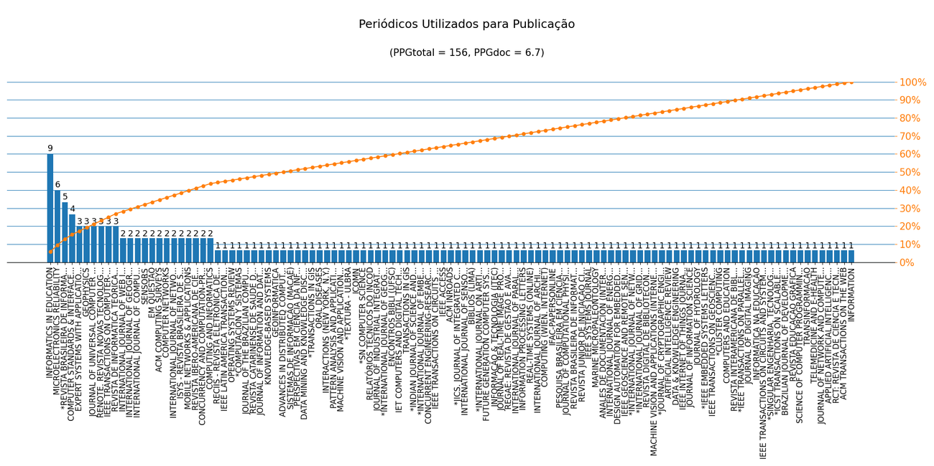
Nome de Publicação | ISSN | Qualis CC 2016 | Qualis 2019 | Scopus 2019 | Quantidade | Porcentagem
PATTERN ANALYSIS AND APPLICATIONS | 1433-7541 | B1 | - | - | 1 | 0.6%
JOURNAL OF DIGITAL IMAGING | 0897-1889 | B1 | A4 | - | 1 | 0.6%
DATA & KNOWLEDGE ENGINEERING | 0169-023X | A2 | A3 | - | 1 | 0.6%
CONCURRENCY AND COMPUTATION-PRACTICE & EXPERIENCE | 1532-0626 | A2 | - | - | 2 | 1.3%
IEEE TRANSACTIONS ON COMPUTER-AIDED DESIGN OF INTEGRATED CIRCUITS AND SYSTEMS | 0278-0070 | A1 | A1 | - | 3 | 1.9%
ARTIFICIAL INTELLIGENCE REVIEW | 0269-2821 | A2 | A1 | - | 1 | 0.6%
INFORMATICS IN EDUCATION | 1648-5831 | B1 | A2 | - | 9 | 5.8%
COMPUTING AND INFORMATICS | 1335-9150 | B1 | B3 | - | 2 | 1.3%
*JOURNAL OF CRYPTOGRAPHIC ENGINEERING | 2190-8516 | - | - | - | 1 | 0.6%
MACHINE VISION AND APPLICATIONS (INTERNET) | 1432-1769 | B1 | - | - | 1 | 0.6%
REVISTA DIGITAL DE BIBLIOTECONOMIA E CIÊNCIA DA INFORMAÇÃO | 1678-765X | B5 | A3 | - | 1 | 0.6%
REVISTA IBERO-AMERICANA DE CIÊNCIA DA INFORMAÇÃO | 1983-5213 | - | B1 | - | 2 | 1.3%
*INTERNATIONAL JOURNAL OF GRID AND UTILITY COMPUTING (ONLINE) | 1741-847X | - | - | - | 1 | 0.6%
MOBILE NETWORKS & APPLICATIONS | 1383-469X | A2 | A2 | - | 2 | 1.3%
*INTERNATIONAL JOURNAL OF NETWORKING AND VIRTUAL ORGANISATIONS | 1741-5225 | - | - | - | 1 | 0.6%
COMPUTER STANDARDS & INTERFACES | 0920-5489 | B1 | A1 | - | 4 | 2.6%
EXPERT SYSTEMS WITH APPLICATIONS | 0957-4174 | A1 | A1 | - | 3 | 1.9%
IEEE GEOSCIENCE AND REMOTE SENSING LETTERS | 1545-598X | A2 | A2 | - | 1 | 0.6%
DESIGN AUTOMATION FOR EMBEDDED SYSTEMS | 0929-5585 | B1 | B2 | - | 1 | 0.6%
INTERNATIONAL JOURNAL OF ENERGY RESEARCH | 0363-907X | - | A1 | - | 1 | 0.6%
MICROELECTRONICS RELIABILITY | 0026-2714 | A2 | A3 | - | 6 | 3.8%
ANALES DE DOCUMENTACIÓN (INTERNET) | 1697-7904 | - | A4 | - | 1 | 0.6%
ACM COMPUTING SURVEYS | 0360-0300 | A1 | A1 | - | 2 | 1.3%
MARINE MICROPALEONTOLOGY | 0377-8398 | - | A2 | - | 1 | 0.6%
IEEE SYSTEMS JOURNAL | 1932-8184 | A2 | A1 | - | 1 | 0.6%
REVISTA JUNIOR DE INICIAÇÃO CIENTÍFICA EM CIÊNCIAS EXATAS E ENGENHARIA | 2236-0093 | C | C | - | 1 | 0.6%
REVISTA BRASILEIRA DE INFORMÁTICA NA EDUCAÇÃO | 1414-5685 | B3 | B3 | - | 1 | 0.6%
JOURNAL OF COMPUTATIONAL PHYSICS | 0021-9991 | A1 | A1 | - | 1 | 0.6%
PESQUISA BRASILEIRA EM CIÊNCIA DA INFORMAÇÃO E BIBLIOTECONOMIA | 1981-0695 | - | B4 | - | 1 | 0.6%
IFAC-PAPERSONLINE | 2405-8963 | C | NP | - | 1 | 0.6%
INTERNATIONAL JOURNAL OF NETWORK MANAGEMENT | 1055-7148 | B1 | A4 | - | 2 | 1.3%
COMPUTING (WIEN. INTERNET) | 1436-5057 | B1 | - | - | 1 | 0.6%
IEEE INTERNET OF THINGS JOURNAL | 2327-4662 | B2 | A1 | - | 1 | 0.6%
INTERNATIONAL JOURNAL OF ARCHITECTURAL COMPUTING | 1478-0771 | - | A3 | - | 1 | 0.6%
REVISTA DE INFORMÁTICA TEÓRICA E APLICADA: RITA | 2175-2745 | B3 | C | - | 3 | 1.9%
JOURNAL OF INFORMATION SCIENCE | 0165-5515 | A2 | A1 | - | 1 | 0.6%
COMPUTER NETWORKS | 1389-1286 | A1 | A2 | - | 2 | 1.3%
*IEEE EMBEDDED SYSTEMS LETTERS | 1943-0671 | - | - | - | 1 | 0.6%
ACM TRANSACTIONS ON THE WEB | 1559-1131 | B1 | A2 | - | 1 | 0.6%
ISYS - REVISTA BRASILEIRA DE SISTEMAS DE INFORMAÇÃO | 1984-2902 | B3 | B4 | - | 2 | 1.3%
RCT: REVISTA DE CIÊNCIA E TECNOLOGIA | 2447-7028 | C | B4 | - | 1 | 0.6%
APPLIED ARTIFICIAL INTELLIGENCE | 0883-9514 | B1 | B2 | - | 1 | 0.6%
JOURNAL OF NETWORK AND COMPUTER APPLICATIONS | 1084-8045 | A2 | A1 | - | 1 | 0.6%
TELEMEDICINE AND E-HEALTH | 1530-5627 | A2 | A4 | - | 1 | 0.6%
TRANSINFORMACAO | 2318-0889 | - | A2 | - | 1 | 0.6%
SENSORS | 1424-8220 | A1 | A1 | - | 2 | 1.3%
*REVISTA BRASILEIRA DE INFORMÁTICA NA EDUCAÇÃO (RBIE) | 2317-6121 | - | - | - | 5 | 3.2%
SCIENCE OF COMPUTER PROGRAMMING | 0167-6423 | A2 | B1 | - | 1 | 0.6%
REVISTA EDUCAÇÃO GRÁFICA | 2179-7374 | - | A3 | - | 1 | 0.6%
BRAZILIAN JOURNAL OF DEVELOPMENT | 2525-8761 | - | B2 | - | 1 | 0.6%
JOURNAL OF UNIVERSAL COMPUTER SCIENCE | 0948-695X | B1 | - | - | 3 | 1.9%
*ICST TRANSACTIONS ON SCALABLE INFORMATION SYSTEMS | 2032-9407 | - | - | - | 1 | 0.6%
*SINGULAR ENGENHARIA, TECNOLOGIA E GESTÃO | 2596-2604 | - | - | - | 1 | 0.6%
IEEE TRANSACTIONS ON CIRCUITS AND SYSTEMS. I, REGULAR PAPERS (ONLINE) | 1558-0806 | - | A1 | - | 1 | 0.6%
INFORMÁTICA NA EDUCAÇÃO | 1982-1654 | B5 | - | - | 1 | 0.6%
INFORMATION PROCESSING LETTERS | 0020-0190 | A2 | B1 | - | 1 | 0.6%
RENOTE. REVISTA NOVAS TECNOLOGIAS NA EDUCAÇÃO | 1679-1916 | B5 | A4 | - | 3 | 1.9%
*IEEE TRANSACTIONS ON PARALLEL AND DISTRIBUTED SYSTEMS | 1558-2183 | - | - | - | 1 | 0.6%
GEOPHYSICS | 0016-8033 | - | A2 | - | 3 | 1.9%
REVISTA INTERAMERICANA DE BIBLIOTECOLOGIA | 0120-0976 | B5 | A3 | - | 1 | 0.6%
COMPUTERS AND EDUCATION | 0360-1315 | A1 | A1 | - | 1 | 0.6%
*CLUSTER COMPUTING | 1573-7543 | - | - | - | 1 | 0.6%
IEEE TRANSACTIONS ON GEOSCIENCE AND REMOTE SENSING | 0196-2892 | A1 | A1 | - | 1 | 0.6%
JOURNAL OF HYDROLOGY | 0022-1694 | B2 | A1 | - | 1 | 0.6%
REAL-TIME SYSTEMS (ONLINE) | 1573-1383 | B1 | - | - | 1 | 0.6%
INTERNATIONAL JOURNAL OF WEB INFORMATION SYSTEMS (PRINT) | 1744-0084 | B1 | B2 | - | 2 | 1.3%
INTERNATIONAL JOURNAL OF PARALLEL, EMERGENT AND DISTRIBUTED SYSTEMS (PRINT) | 1744-5760 | B1 | B2 | - | 1 | 0.6%
JOURNAL OF THE BRAZILIAN COMPUTER SOCIETY (ONLINE) | 1678-4804 | B1 | - | - | 1 | 0.6%
JOURNAL OF INFORMATION AND DATA MANAGEMENT - JIDM | 2178-7107 | B3 | B3 | - | 1 | 0.6%
IEEE LATIN AMERICA TRANSACTIONS | 1548-0992 | B4 | B2 | - | 1 | 0.6%
GEOINFORMATICA | 1384-6175 | B1 | A1 | - | 1 | 0.6%
KNOWLEDGE-BASED SYSTEMS | 0950-7051 | A1 | A1 | - | 1 | 0.6%
ORAL DISEASES | 1354-523X | - | A2 | - | 1 | 0.6%
INTERACTIONS (NEW YORK, N.Y.) | 1072-5520 | B1 | B1 | - | 1 | 0.6%
RECIIS - REVISTA ELETRÔNICA DE COMUNICAÇÃO, INFORMAÇÃO & INOVAÇÃO EM SAÚDE | 1981-6278 | C | B3 | - | 1 | 0.6%
INTERNATIONAL JOURNAL OF GEOGRAPHICAL INFORMATION SCIENCE | 1365-8816 | A1 | A1 | - | 2 | 1.3%
*TRANSACTIONS IN GIS | 1467-9671 | - | - | - | 1 | 0.6%
DATA MINING AND KNOWLEDGE DISCOVERY | 1384-5810 | A1 | A1 | - | 1 | 0.6%
PERSPECTIVAS EM CIÊNCIA DA INFORMAÇÃO (ON LINE) | 1981-5344 | B5 | A2 | - | 1 | 0.6%
SISTEMAS DE INFORMAÇÃO (MACAÉ) | 1983-5604 | B5 | C | - | 1 | 0.6%
INTERNATIONAL JOURNAL OF COMPUTER SCIENCE EDUCATION IN SCHOOLS | 2513-8359 | - | C | - | 2 | 1.3%
REVISTA CATARINENSE DE SAUDE DA FAMILIA | 2357-7088 | - | C | - | 1 | 0.6%
*COMPUTACION Y SISTEMAS | 2007-9737 | - | - | - | 1 | 0.6%
OPERATING SYSTEMS REVIEW | 0163-5980 | - | A3 | - | 1 | 0.6%
ADVANCES IN DISTRIBUTED COMPUTING AND ARTIFICIAL INTELLIGENCE JOURNAL | 2255-2863 | B5 | B3 | - | 1 | 0.6%
*TEXTURA - ULBRA | 2358-0801 | - | - | - | 1 | 0.6%
ICQMN | 1942-2636 | - | C | - | 1 | 0.6%
REGAE: REVISTA DE GESTÃO E AVALIAÇÃO EDUCACIONAL | 2318-1338 | - | A4 | - | 1 | 0.6%
JOURNAL OF REAL-TIME IMAGE PROCESSING (PRINT) | 1861-8200 | B1 | A4 | - | 1 | 0.6%
INFORMAÇÃO & TECNOLOGIA (ITEC) | 2358-3908 | - | A3 | - | 1 | 0.6%
MACHINE VISION AND APPLICATIONS | 0932-8092 | B1 | A2 | - | 1 | 0.6%
FUTURE GENERATION COMPUTER SYSTEMS | 0167-739X | A2 | A1 | - | 1 | 0.6%
*INTERNATIONAL JOURNAL ON ARTIFICIAL INTELLIGENCE TOOLS | 1793-6349 | - | - | - | 1 | 0.6%
BIBLIOS (LIMA) | 1562-4730 | - | B1 | - | 1 | 0.6%
INTERNATIONAL JOURNAL OF SENSOR NETWORKS | 1748-1279 | - | B1 | - | 1 | 0.6%
*JICS. JOURNAL OF INTEGRATED CIRCUITS AND SYSTEMS (ED. PORTUGUÊS) | 1872-0234 | - | - | - | 1 | 0.6%
EM QUESTÃO | 1808-5245 | B5 | - | - | 2 | 1.3%
ACM INROADS | 2153-2184 | - | B2 | - | 1 | 0.6%
IEEE ACCESS | 2169-3536 | B3 | A1 | - | 1 | 0.6%
IEEE TRANSACTIONS ON CIRCUITS AND SYSTEMS FOR VIDEO TECHNOLOGY | 1051-8215 | A1 | A1 | - | 1 | 0.6%
CONCURRENT ENGINEERING-RESEARCH AND APPLICATIONS | 1063-293X | - | A2 | - | 1 | 0.6%
*INTERNATIONAL JOURNAL OF EMBEDDED SYSTEMS | 1741-1076 | - | - | - | 1 | 0.6%
*INDIAN JOURNAL OF SCIENCE AND TECHNOLOGY | 0974-6846 | - | - | - | 1 | 0.6%
TRANSACTIONS IN GIS | 1361-1682 | B1 | A2 | - | 1 | 0.6%
IET COMPUTERS AND DIGITAL TECHNIQUES | 1751-8601 | B1 | A4 | - | 1 | 0.6%
ENCONTROS BIBLI (UFSC) | 1518-2924 | C | A2 | - | 1 | 0.6%
*INTERNATIONAL JOURNAL OF GEOGRAPHICAL INFORMATION SCIENCE | 1362-3087 | - | - | - | 1 | 0.6%
JOURNAL OF INDUSTRIAL INTEGRATION AND MANAGEMENT | 2424-8622 | - | C | - | 1 | 0.6%
RELATÓRIOS TÉCNICOS DO INCOD | 2236-5281 | C | - | - | 1 | 0.6%
*SN COMPUTER SCIENCE | 2662-995X | - | - | - | 1 | 0.6%
INFORMATION | 2078-2489 | B2 | B1 | - | 1 | 0.6%

Métrica CC 2016 | Qtd. | Qtd. %
Quantidade de periódicos diferentes | 111 | 100.0%
Quantidade de periódicos A1-B1 | 47 | 42.3%
Quantidade de periódicos B2-B5 | 17 | 15.3%
Quantidade de periódicos Não Qualis | 41 | 36.9%

Métrica 2019 | Qtd. | Qtd. %
Quantidade de periódicos diferentes | 111 | 100.0%
Quantidade de periódicos A1-A4 | 53 | 47.7%
Quantidade de periódicos B1-B4 | 22 | 19.8%
Quantidade de periódicos Não Qualis | 36 | 32.4%

